Kw Graph
VITALIAH keyword research

Este gráfico representa los diferentes tipos de estrategias que seguimos al realizar una investigación de palabras clave. Nuestro objetivo es aumentar el alcance de nuestra estrategia de palabras clave para captar una parte del tráfico de cada grupo.

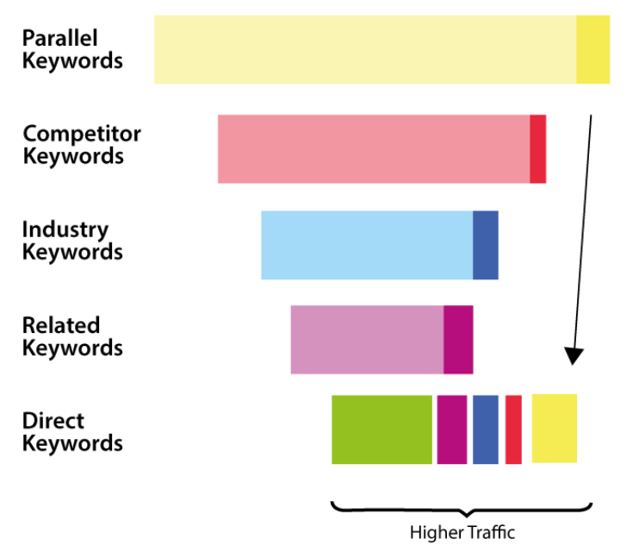

Parallel Keywords | Consultas que NO están relacionadas con su producto/servicio principal, pero los visitantes tienen una alta probabilidad de estar interesados ​​en nuestro producto/servicio si se presenta como una mejor alternativa.

Competitor Keywords | Nombres, términos o servicios relacionados con la búsqueda de información sobre competidores con ofertas similares donde nuestro producto/servicio podría ofrecerse como alternativa a considerar.

Industry Keywords | Analizamos qué oportunidades existen en el mercado actual y cómo los visitantes podrían encontrarlas.

Related Keywords | Productos o servicios relacionados con su negocio que no sean su oferta principal.

Direct Keywords | Foco en conjuntos de palabras clave que actualmente reciben tráfico y los usuarios usan o buscan para solucionar su necesidad real.

